איור 2 - המקור
שיעור השיקים שחזרו מחמת ביטול השיק על ידי משלם השיק הלך והתמתן לאורך הזמן,
וחזר לרמות דומות לשגרה
תאריך | חוזר מחמת ביטול
2019 | 0.23%
15.03-23.03 | 0.79%
איור 2 שיעור השיקים שחזרו מחמת ביטול מתוך סך השיקים שהוצגו בתקופה במהלך המשבר, 2019 עד 2020
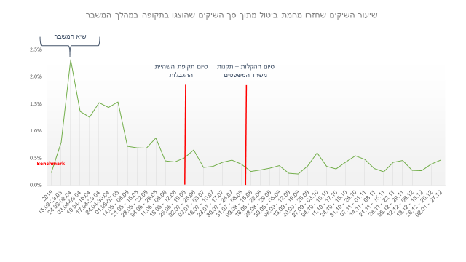
24.03-02.04 | 2.31%
03.04-09.04 | 1.36%
10.04-16.04 | 1.25%
17.04-23.04 | 1.52%
24.04-30.04 | 1.43%
01.05-07.05 | 1.53%
08.05 - 14.05 | 0.71%
15.05 - 21.05 | 0.69%
22.05 - 28.05 | 0.68%
29.05 - 04.06 | 0.87%
05.06 - 11.06 | 0.45%
12.06 - 18.06 | 0.43%
19.06 - 25.06 | 0.50%
26.06 - 02.07 | 0.65%
03.07 - 09.07 | 0.33%
10.07 - 16.07 | 0.35%
17.07 - 23.07 | 0.42%
24.07 - 30.07 | 0.46%
08.08 - 31.07 | 0.39%
15.08 - 09.08 | 0.25%
22.08 - 16.08 | 0.28%
29.08 - 23.08 | 0.31%
05.09 - 30.08 | 0.36%
12.09 - 06.09 | 0.22%
19.09 - 13.09 | 0.20%
26.09 - 20.09 | 0.36%
03.10 - 27.09 | 0.60%
10.10 - 04.10 | 0.35%
17.10 - 11.10 | 0.30%
18.10 - 24.10 | 0.43%
25.10 - 31.10 | 0.54%
01.11 - 07.11 | 0.48%
08.11 - 14.11 | 0.31%
15.11 - 21.11 | 0.25%
22.11 - 28.11 | 0.42%
29.11 - 05.12 | 0.45%
06.12 - 12.12 | 0.27%
13.12 - 19.12 | 0.27%
20.12 - 26.12 | 0.38%
27.12 - 02.01 | 0.46%

